캐릭터 스테이터스 정의
캐릭터 스테이터스 정의

항목 | 내용
체력 (Hp) | • 캐릭터(적 몬스터)가 공격을 받아 낼 수 있는 최대 수치나 횟수입니다. • 해당 수치가 0이 되면 몬스터는 사망합니다.
공격력 (Attack) | • 캐릭터가 공격을 했을 때 공격력 만큼 체력을 깎을 수 있는 수치
방어력 (Defense) | • 캐릭터(타워)가 공격했을 때 캐릭터(적 몬스터)가 공격을 견딜 수 있는 수치 • 방어력은 받은 공격력을 –하는 효과를 가집니다. Ex 공격을 받았을 때: (체력) – {(공격력)-(방어력)}
공격속도 (Attack Speed) | • 캐릭터(타워)의 공격 주기를 수치로 환산합니다. • 공격 주기는 1초당 가능한 공격 횟수로 나타냅니다.
사정거리 (Length) | 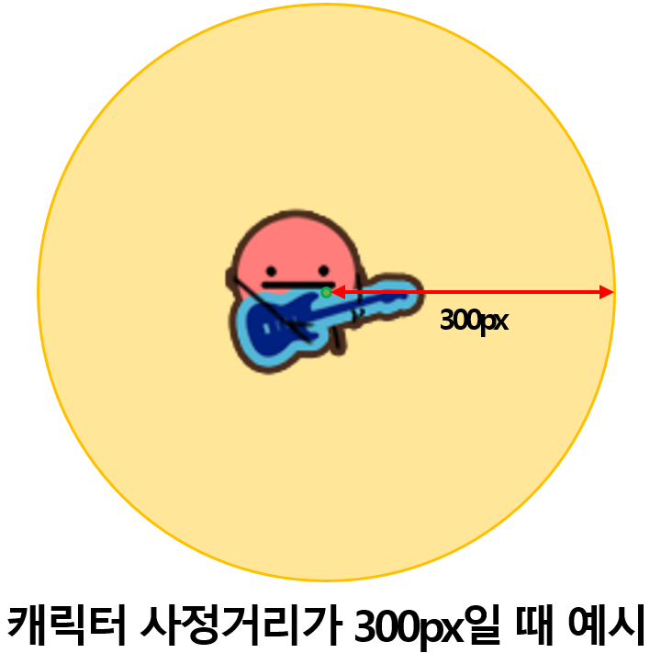 • 캐릭터가 공격하는 범위를 나타내주는 수치입니다. • 캐릭터(타워)에 따라서 각각 다른 사정거리를 가집니다. • 사정거리의 단위는 px로 해상도가 1280*720일 때를 기준으로 합니다. • 사정거리는 캐릭터 이미지의 중앙을 기준이며 원으로 나타내줍니다. • px은 사정거리 원의 반지름을 의미합니다.
이동속도 (Speed) | • 캐릭터가 이동하는 속도를 수치로 환산합니다.

